상품제안서
크리스탈 탁상시계 3518 | 상품코드: S21841

 |  |  |  |  |  |  | 02-713-8555 | www.synergygift.co.kr
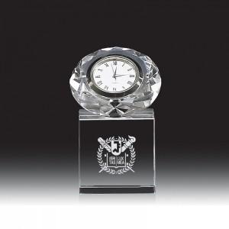

【상세/제작정보】 | <p>1면 UV칼라인쇄 포함</p><p>&nbsp;</p>

【인쇄/포장옵션】 | 풀칼라 / 종이케이스

【공급단가】 | 수량 | 10~ | 50~ | 100~ | 300~ | 500~
*VAT별도 | 단가 | 32,400원 | 31,200원 | 30,000원 | 28,800원 | 28,080원

【상품 URL】 | https://www.synergygift.co.kr:443/src/goods_detail.php?gdno=21841

